关系图
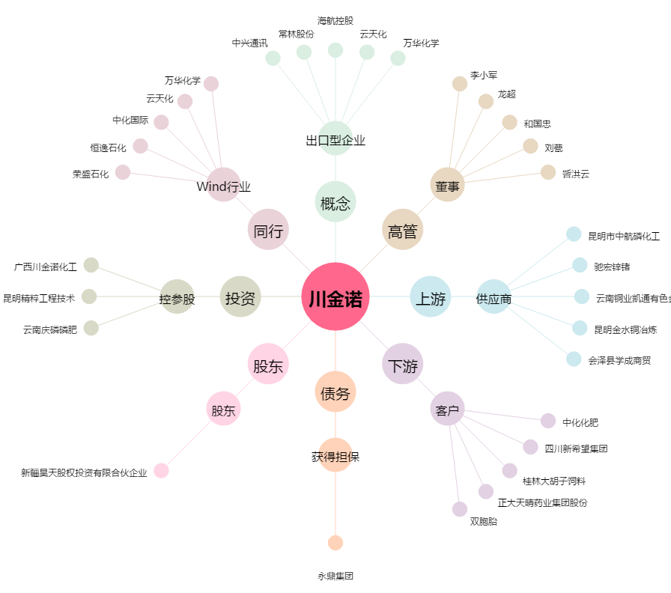
川金诺[300505.SZ] - 关系概览图

